【1】ファイルレイアウト
ファイルレイアウト
"変更区分","消除の異動日","個人番号（マイナンバー）","自治体別本人キー","検診対象者番号","氏名","氏名カナ","住所","生年月日","性別","不開示フラグ","検診管理番号1","受診年度1","検診実施日1","検診管理番号2","受診年度2","検診管理番号3","受診年度3","検診実施日3","エラー内容"
"1","","123456789012 ","1234567890 ","abcdefghij0123456789abcdefghij0123456789abcdefghij0123456789ABC1","愛知春子","アイチハルコ","愛知県B市A町一丁目1番1号Aマンション101号室","1985-01-01","2","false","2222222222","2025","2025-09-25","3333333333","","","","","","[EC000003]:存在しないマイナンバーです。"
"2","2025-09-07","223456789013 ","1234567891 ","abcdefghij0123456789abcdefghij0123456789abcdefghij0123456789ABC2","佐藤夏子","サトウナツコ","愛知県B市A町一丁目1番1号Aマンション102号室","1985-12-01","2","","","","","","","","","","","[EC000003]:存在しないマイナンバーです。"
"1","","223456789014 ","1234567892 ","abcdefghij0123456789abcdefghij0123456789abcdefghij0123456789ABC3","田中太郎","タナカタロウ","愛知県B市A町一丁目1番1号Aマンション103号室","1985-05-11","1","false","1111111111","2025","2025-08-25","2222222222","2025","2025-11-25","3333333333","2025","2025-12-25","[EC000003]:存在しないマイナンバーです。"
"1","","223456789015 ","1234567893 ","abcdefghij0123456789abcdefghij0123456789abcdefghij0123456789ABC4","鈴木 涼子","スズキ リョウコ","愛知県B市A町一丁目1番1号Aマンション104号室","1985-09-07","2","true","1111111111","2025","2025-08-25","2222222222","2025","2025-11-25","3333333333","2025","2025-12-25","[EC000003]:存在しないマイナンバーです。"

 | 【補足】
 | 黒字： PMH内で処理を行うため情報。項目名（ヘッダ）に従って対応する設定値を設定する。
 | 青字： 対象者個人に係る情報。本設計書「【2】データ項目定義」に定められた項目名（ヘッダ）に従って対応する対象者の情報を設定する。
 | 赤字： 受診する自治体検診に関する予定情報を設定する。

【2】データ項目定義
ファイル仕様書 /File Specification |  | システム名 /System Name |  | サブシステム名 /Subsystem Name |  |  |  |  | 版数 /Ver.No. | 作成日 /Creation Date | 2025-06-19 |  | 作成者 /Created by | 富士通
 |  | 自治体検診 |  | - |  |  |  |  | 1.00 | 更新日 /Updated Date | 2025-06-19 |  | 更新者 /Updated by | 富士通
ファイルID /File ID |  | - |  | ファイル名 /File Name | 自治体検診対象者情報登録エラーファイル |  |  |  |  |  |  |  | 種別 /Type | CSV
編集仕様 /modification specification |  | ファイル名称：自治体検診対象者情報登録エラーファイル設計書 ファイル名：G00YYYYMMDDhhmissssssss_error.csv ファイル形式：CSV 文字集合：JIS X 0213（JIS第一水準～JIS第四水準漢字） 文字コード：ISO/IEC 10646 文字符号化形式：UTF-8 ファイル概要："自治体単位の自治体検診対象者情報を記載したCSVファイル。 自治体からPMHへ自治体検診対象者情報の手動登録をするために自治体担当者がPMH画面上にアップロードする。 本設計書で定義するCSVファイルはCSVファイルの標準仕様(RFC4180)に準拠すること。" 区切り文字：半角カンマ(,)
No. | 項目ID /Item ID | 項目名 /Item Name | 繰返し数 /No. of Repetitions | 型 /Type | 桁数 /No. of Digits |  | ファイル項目桁数 /File Item No. Digits |  | バイト数 /No. of Bytes | 数値範囲 /Numeric Range |  | 必須 /Required | 項目説明 /Item Description | 備考 /Remarks

 |  |  |  |  | 全体 /Integer | 小数 /Decimal | 全体 /Integer | 小数 /Decimal |  | 最小 /Minimum | 最大 /Maximum
1 | modification_seg | 変更区分 | 1 | string（固定） | 1 | 0 | 1 | 0 | 1 |  |  | ○ | ・自治体から今回連携されるデータが前回連携時と比較してどのような変更なのかを表す。 ●コード値 1:登録/更新 2:削除 ●コード値説明 1:登録/更新 ・自治体検診対象者として自治体に登録されたことを契機に、PMHに自治体検診対象者情報を新規に登録する。その際、マイナンバー等を基に検索を行い既に自治体内に当該自治体検診対象者のデータが存在する場合、更新する。 ・想定される利用ケースは以下の通り。 (1)検診対象者として登録したい場合 (2)対象者情報を更新したい場合（自治体内転居による住所変更、氏名変更等） (3)対象者の自治体検診を追加・削除したい場合 (4)対象者の検診実施日を追加・削除をしたい場合 2:削除 ・自治体検診対象者として自治体から消除されたことを契機に、PMHに登録している自治体検診対象者情報を消除する。また、「消除の異動日」を更新したい場合は、再送することで更新する。 ・想定されるケースは以下の通り。 (1)「転出」および「死亡」した場合 (2)誤登録をした場合
2 | transfer_date_of_deletion | 消除の異動日 | 1 | date（固定） | 10 | 0 | 10 | 0 | 10 |  |  | - | ・変更区分が「1:登録/更新」の場合は、使用しない。 ・変更区分が「2:削除」の場合は、受診者がその自治体から消除される異動日。住基の基本データリスト「消除の異動年月日」を記載する。（ex. 転出日、死亡日） | ・変更区分が「2:削除」の場合は、必須とする。 ・書式：YYYY-MM-DD |  | ※「変更区分が「2:削除」の場合は～」は、対象者情報登録と文言を合わせた
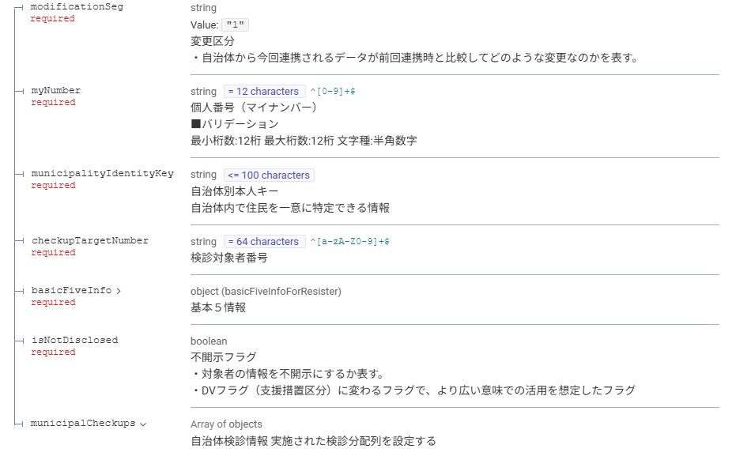
3 | my_number | 個人番号（マイナンバー） | 1 | string（固定） | 12 | 0 | 12 | 0 | 48 |  |  | 〇 | ■バリデーション 半角数字のみ
4 | municipality_identity_key | 自治体別本人キー | 1 | string（可変） | 100 | 0 | 100 | 0 | 400 |  |  | 〇 | 自治体内で住民を一意に特定できる情報
64
5 | checkup_target_number | 検診対象者番号 | 1 | string（固定） | 64 | 0 | 64 | 0 | 256 |  |  | - | 自治体内の自治体検診の対象者を一意に特定する番号 | ・変更区分が「1:登録/更新」の場合は、必須とする。
5 | name | 氏名 | 1 | string（可変） | 100 | 0 | 100 | 0 | 400 |  |  | 〇
6 | name_kana | 氏名カナ | 1 | string（可変） | 100 | 0 | 100 | 0 | 400 |  |  | 〇
7 | address | 住所 | 1 | string（可変） | 500 | 0 | 500 | 0 | 2000 |  |  | 〇
8 | dateOfBirth | 生年月日 | 1 | date（固定） | 10 | 0 | 10 | 0 | 10 |  |  | 〇 |  | ・生年月日不詳の場合"1900-01-01"を記載する。 ・書式：YYYY-MM-DD
9 | sex | 性別 | 1 | string（固定） | 1 | 0 | 1 | 0 | 1 |  |  | 〇 | ●コード値 0:不明 1:男 2:女
10 | is_not_disclosed | 不開示フラグ | 1 | boolean（固定） | - | - | - | - | - |  |  | - | ・対象者の情報を不開示にするか表す。 ・DVフラグ（支援措置区分）に変わるフラグで、より広い意味での活用を想定したフラグ ●設定値 false:開示 true:不開示 | ・変更区分が「1:登録/更新」の場合は、必須とする。
64
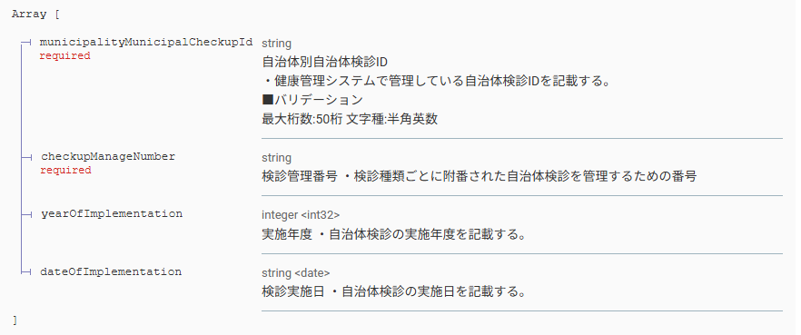
11 | checkup_manage_number | 検診管理番号（複数） | 10 | string（可変） | 100 | 0 | 100 | 0 | 400 |  |  | - | 検診種類ごとに附番された自治体検診を管理する番号 |  | ※上限指定の要件はないが、一旦10件までとする
12 | year_of_implementation | 受診年度（複数） | 10 | integer（固定） | 4 | 0 | 4 | 0 | 4 |  |  | - | 検診を受診した年度 |  | ※上限指定の要件はないが、一旦10件までとする
13 | date_of_implementation | 検診実施日（複数） | 10 | date（固定） | 10 | 0 | 10 | 0 | 10 |  |  | - | ・自治体検診の実施日を記載する。 ・複数列設定する場合は、項目名（ヘッダ）の末尾に通し番号を付与すること。 （ex. 検診実施日1） ※具体例は【1】ファイルレイアウト、【3】CSVサンプルシートを参照 | ・エラー対象となったデータの検診情報の分だけ列を追加で設定する。 ・書式：YYYY-MM-DD | ※上限指定の要件はないが、一旦10件までとする
15 | error_content | エラー内容 | 1 | string（可変） | 150 | 0 | 150 | 0 | 600 |  |  | ○ | ・PMHにて対象者情報の登録時にエラーになった場合の当該レコードに関するエラー内容を示す。 | 自治体検診情報の列が全てヘッダにセットされた末尾の列に追加する。

【3】CSVサンプル
【凡例】
黒字：PMH内で処理を行うため情報。項目名（ヘッダ）に従って対応する設定値を記載する。
青字：対象者個人に係る情報。項目名（ヘッダ）に従って対応する対象者の情報を記載する。 赤字：受診する自治体検診に関する予定情報を記載す

 |  |  |  |  |  |  |  |  |  | 受診者ごとに実施した検診情報分を設定する。
変更区分 | 消除の異動日 | 個人番号（マイナンバー） | 自治体別本人キー | 検診対象者番号 | 氏名 | 氏名カナ | 住所 | 生年月日 | 性別 | 不開示フラグ | 検診管理番号1 | 受診年度1 | 検診実施日1 | 検診管理番号2 | 受診年度2 | 検診実施日2 | 検診管理番号3 | 受診年度3 | 検診実施日3 | エラー内容
1 |  | 123456789012 | 1234567890 | abcdefghij0123456789abcdefghij0123456789abcdefghij0123456789ABC1 | 愛知春子 | アイチハルコ | 愛知県B市A町一丁目1番1号Aマンション101号室 | 1985-01-01 | 2 | false | 2222222222 | 2025 | 2025-09-25 | 3333333333 |  |  |  |  |  | [EC000003]:存在しないマイナンバーです。
2 | 2025-09-07 | 223456789013 | 1234567891 | abcdefghij0123456789abcdefghij0123456789abcdefghij0123456789ABC2 | 佐藤夏子 | サトウナツコ | 愛知県B市A町一丁目1番1号Aマンション102号室 | 1985-12-01 | 2 |  |  |  |  |  |  |  |  |  |  | [EC000003]:存在しないマイナンバーです。
1 |  | 223456789014 | 1234567892 | abcdefghij0123456789abcdefghij0123456789abcdefghij0123456789ABC3 | 田中太郎 | タナカタロウ | 愛知県B市A町一丁目1番1号Aマンション103号室 | 1985-05-11 | 1 | false | 1111111111 | 2025 | 2025-08-25 | 2222222222 | 2025 | 2025-11-25 | 3333333333 | 2025 | 2025-12-25 | [EC000003]:存在しないマイナンバーです。
1 |  | 223456789015 | 1234567893 | abcdefghij0123456789abcdefghij0123456789abcdefghij0123456789ABC4 | 鈴木 涼子 | スズキ リョウコ | 愛知県B市A町一丁目1番1号Aマンション104号室 | 1985-09-07 | 2 | true | 1111111111 | 2025 | 2025-08-25 | 2222222222 | 2025 | 2025-11-25 | 3333333333 | 2025 | 2025-12-25 | [EC000003]:存在しないマイナンバーです。

